Sheet1
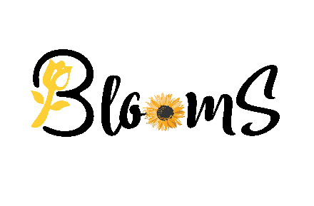 |  | SHOP BÁN HOA BLOOMS
 |  | Địa chỉ: 174/A174/8 - Tân Quý, Q.Tân Phú, TP.HCM
 |  | Điện thoại: 0867624470 Hotline:99-9999999
 |  | Website :www.blooms.com Email:blooms@gmail.com
HÓA ĐƠN BÁN HÀNG
Khách hàng: |  | vi tuan
Địa chỉ: |  | 174/A, Quận Tân Phú, Thành phố Hồ Chí Minh
Điện thoại: |  | 0702524141
STT | Tên hàng | ĐVT | Số lượng | Đơn Giá | Thành Tiền
1 | Valley Fruits | Bó | 1 | 300 | 300
2 | Celebration Time | Bó | 1 | 400 | 400
3 | Sweet Candy | Bó | 1 | 500 | 500
4 | Fancy | Bó | 1 | 300 | 300
5 | Babe Princess | Bó | 2 | 500 | 1000

TỔNG CỘNG: |  |  |  |  | 2500
Thành tiến (viết bằng chữ):
 |  |  | Ngày….. tháng.....năm 2021
Khách hàng |  |  |  | Người bán
 |  |  |  | CHỦ SHOP HOA QUÁCH VĨ TUẤN

